상품제안서
파스텔 실리콘접이식컵 | 상품코드: S25400

 |  |  |  |  |  |  | 02-713-8555 | www.synergygift.co.kr
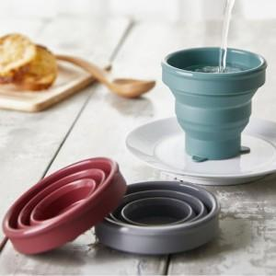 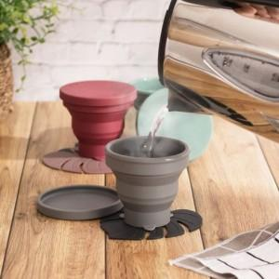 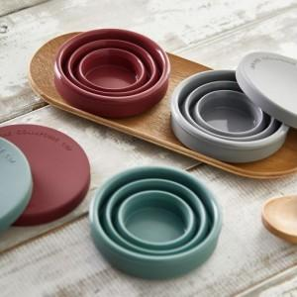

【상세/제작정보】

【인쇄/포장옵션】 | 실크 / PVC케이스

【공급단가】 | 수량 | 300~ | 500~ | 1,000~ | 3,000~ | 5,000~
*VAT별도 | 단가 | 3,780원 | 3,640원 | 3,500원 | 3,360원 | 3,270원

【상품 URL】 | https://www.synergygift.co.kr:443/src/goods_detail.php?gdno=25400

